圖表索引
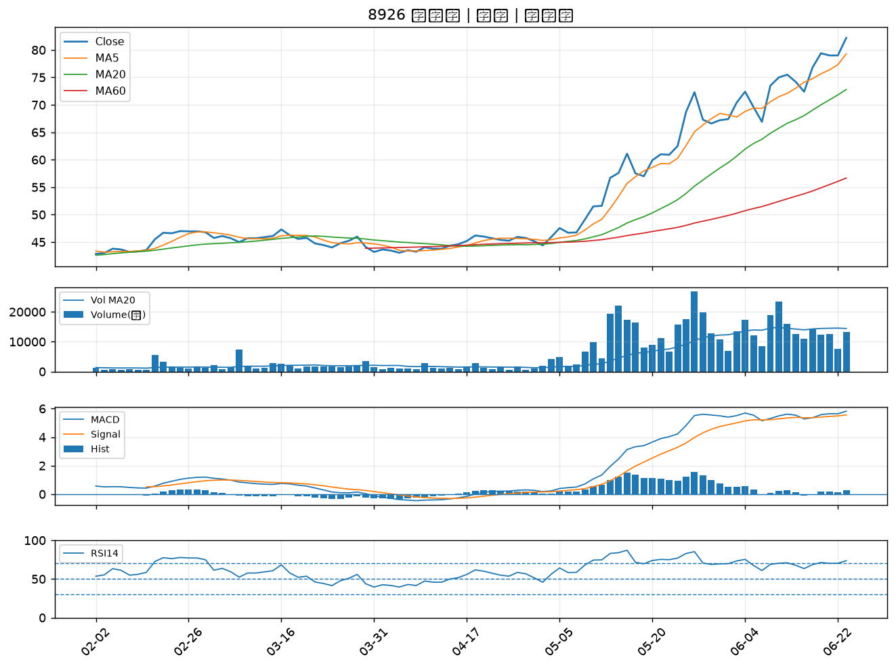
股票代號 | 股票名稱 | 市場 | 買進觀察分級 | 主力突破分數 | 圖表路徑
6573 | 虹揚-KY | 上市 | A級 | 7 | output/charts/20260623/6573_虹揚-KY.png
2030 | 彰源 | 上市 | A級 | 6 | output/charts/20260623/2030_彰源.png
6168 | 宏齊 | 上市 | A級 | 6 | output/charts/20260623/6168_宏齊.png
3450 | 聯鈞 | 上市 | A級 | 5 | output/charts/20260623/3450_聯鈞.png
5302 | 太欣 | 上櫃 | A級 | 5 | output/charts/20260623/5302_太欣.png
4147 | 中裕 | 上櫃 | A級 | 5 | output/charts/20260623/4147_中裕.png
4763 | 材料*-KY | 上市 | A級 | 4 | output/charts/20260623/4763_材料*-KY.png
5285 | 界霖 | 上市 | A級 | 4 | output/charts/20260623/5285_界霖.png
4934 | 太極 | 上市 | A級 | 4 | output/charts/20260623/4934_太極.png
2303 | 聯電 | 上市 | A級 | 4 | output/charts/20260623/2303_聯電.png
3390 | 旭軟 | 上櫃 | A級 | 4 | output/charts/20260623/3390_旭軟.png
6907 | 雅特力-KY | 上櫃 | A級 | 3 | output/charts/20260623/6907_雅特力-KY.png
6109 | 亞元 | 上櫃 | B級 | 7 | output/charts/20260623/6109_亞元.png
8054 | 安國 | 上櫃 | B級 | 6 | output/charts/20260623/8054_安國.png
3360 | 尚立 | 上櫃 | B級 | 6 | output/charts/20260623/3360_尚立.png
8438 | 昶昕 | 上市 | B級 | 5 | output/charts/20260623/8438_昶昕.png
6684 | 安格 | 上櫃 | B級 | 5 | output/charts/20260623/6684_安格.png
6620 | 漢達 | 上櫃 | B級 | 4 | output/charts/20260623/6620_漢達.png
2801 | 彰銀 | 上市 | B級 | 3 | output/charts/20260623/2801_彰銀.png
3056 | 富華新 | 上市 | B級 | 3 | output/charts/20260623/3056_富華新.png
6472 | 保瑞 | 上市 | B級 | 3 | output/charts/20260623/6472_保瑞.png
3041 | 揚智 | 上市 | B級 | 3 | output/charts/20260623/3041_揚智.png
6270 | 倍微 | 上櫃 | B級 | 3 | output/charts/20260623/6270_倍微.png
3652 | 精聯 | 上市 | B級 | 3 | output/charts/20260623/3652_精聯.png
6164 | 華興 | 上市 | B級 | 3 | output/charts/20260623/6164_華興.png
2221 | 大甲 | 上櫃 | B級 | 3 | output/charts/20260623/2221_大甲.png
1409 | 新纖 | 上市 | B級 | 2 | output/charts/20260623/1409_新纖.png
2476 | 鉅祥 | 上市 | B級 | 2 | output/charts/20260623/2476_鉅祥.png
2340 | 台亞 | 上市 | B級 | 2 | output/charts/20260623/2340_台亞.png
8926 | 台汽電 | 上市 | B級 | 2 | output/charts/20260623/8926_台汽電.png

6573 虹揚-KY｜A級
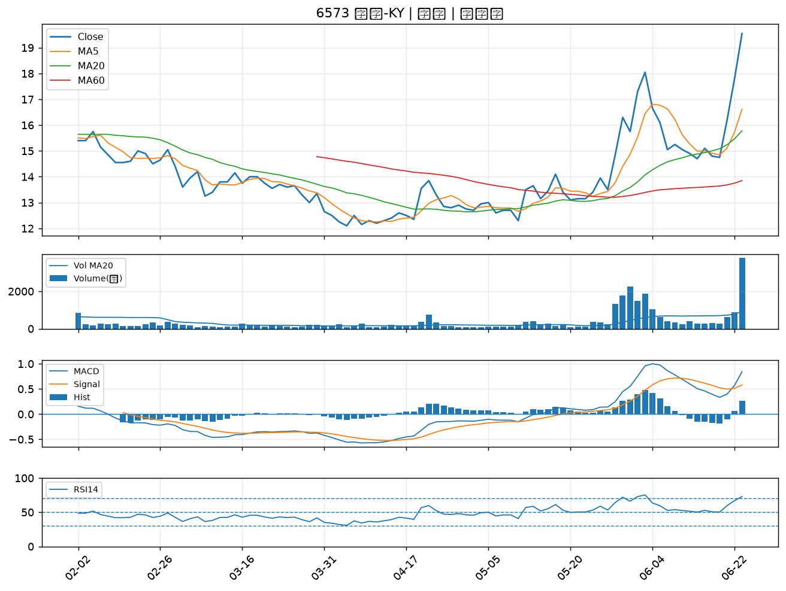

2030 彰源｜A級
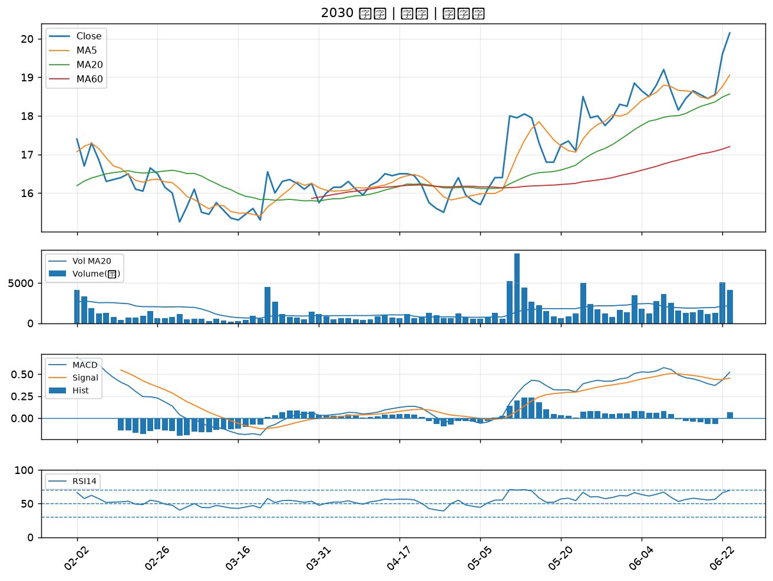

6168 宏齊｜A級
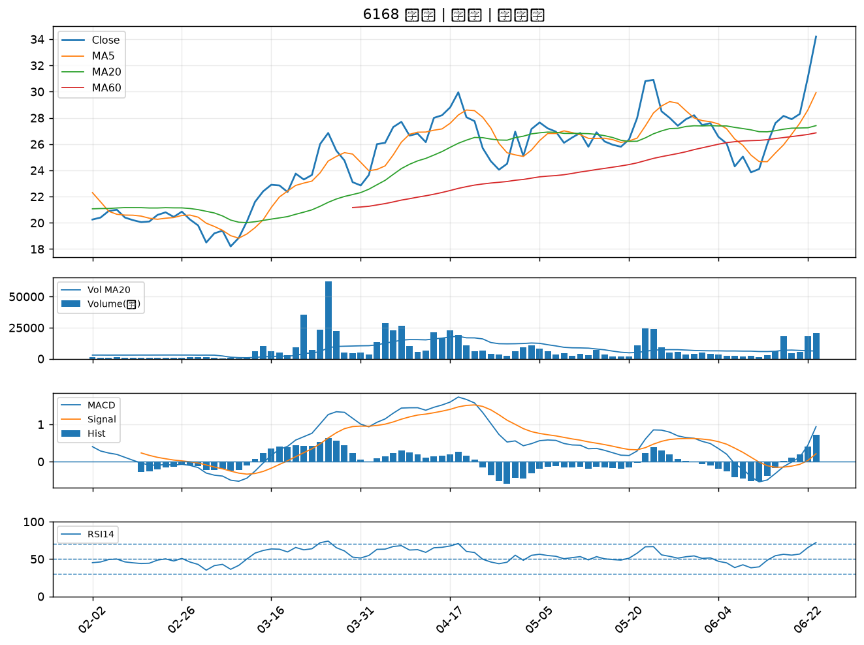

3450 聯鈞｜A級
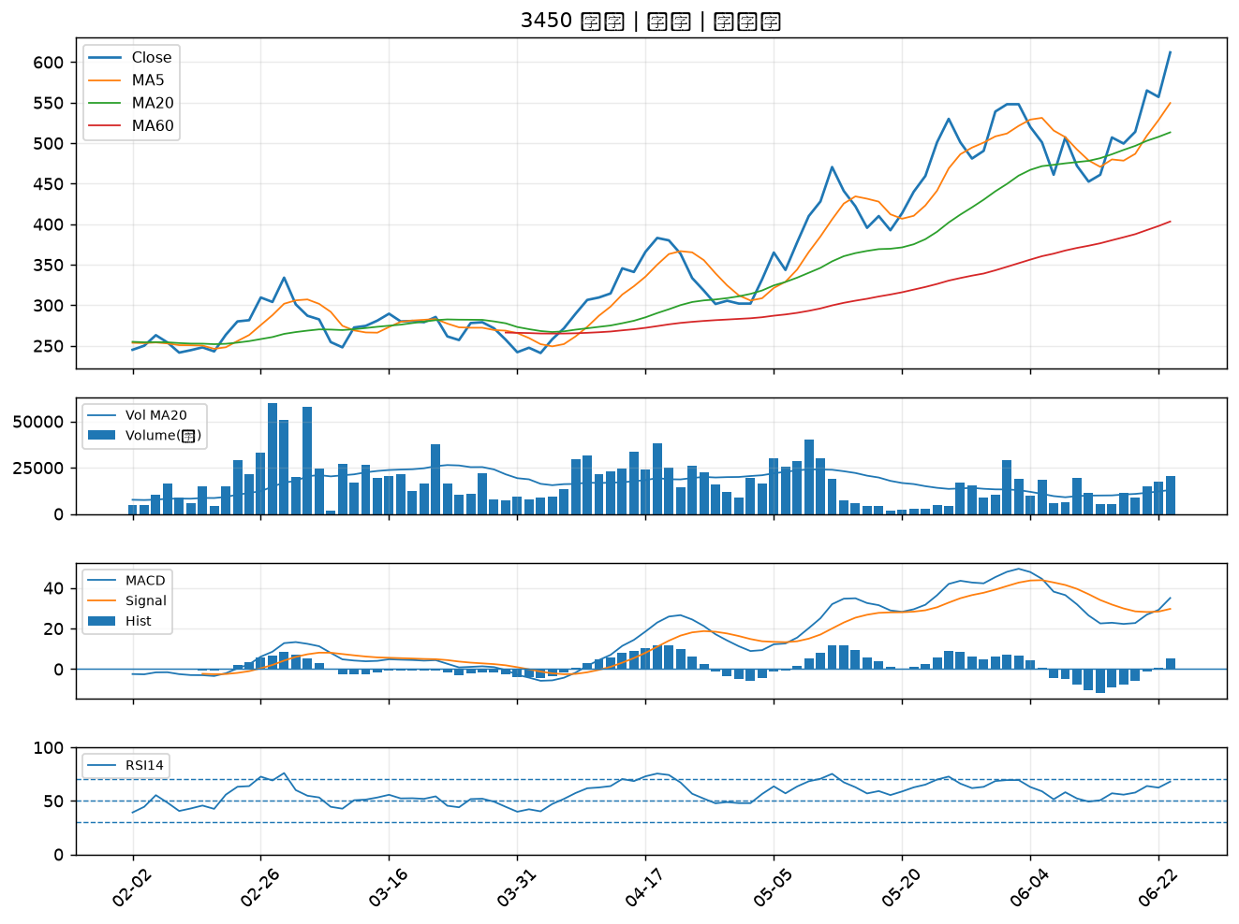

5302 太欣｜A級
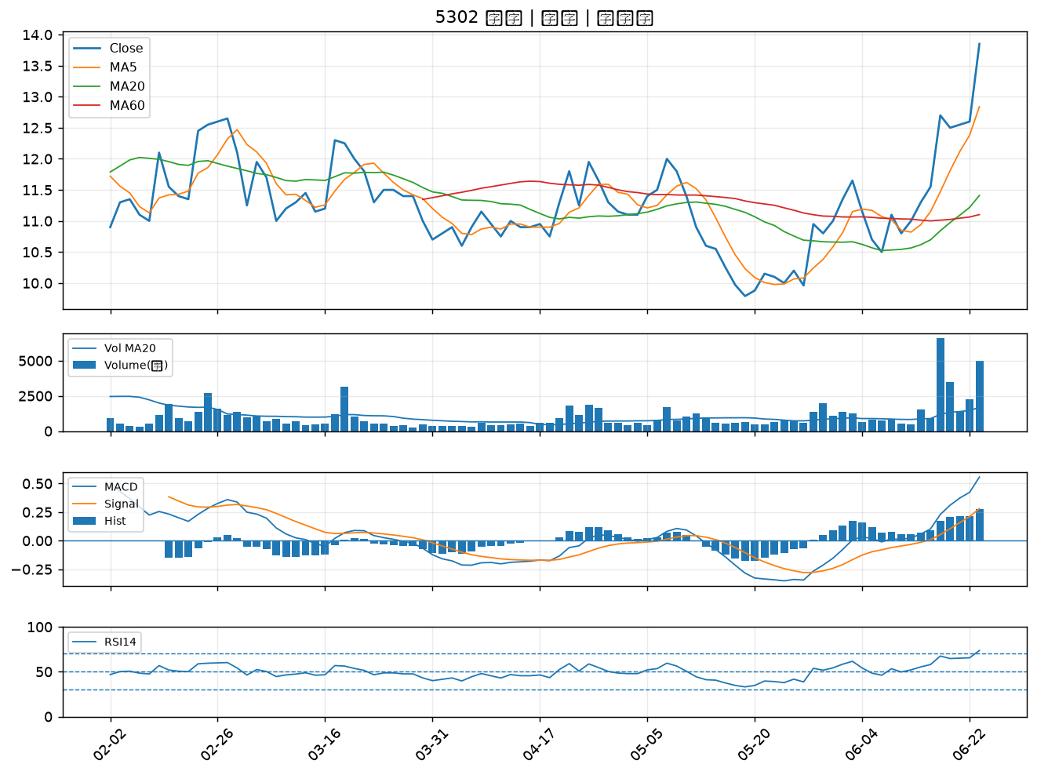

4147 中裕｜A級
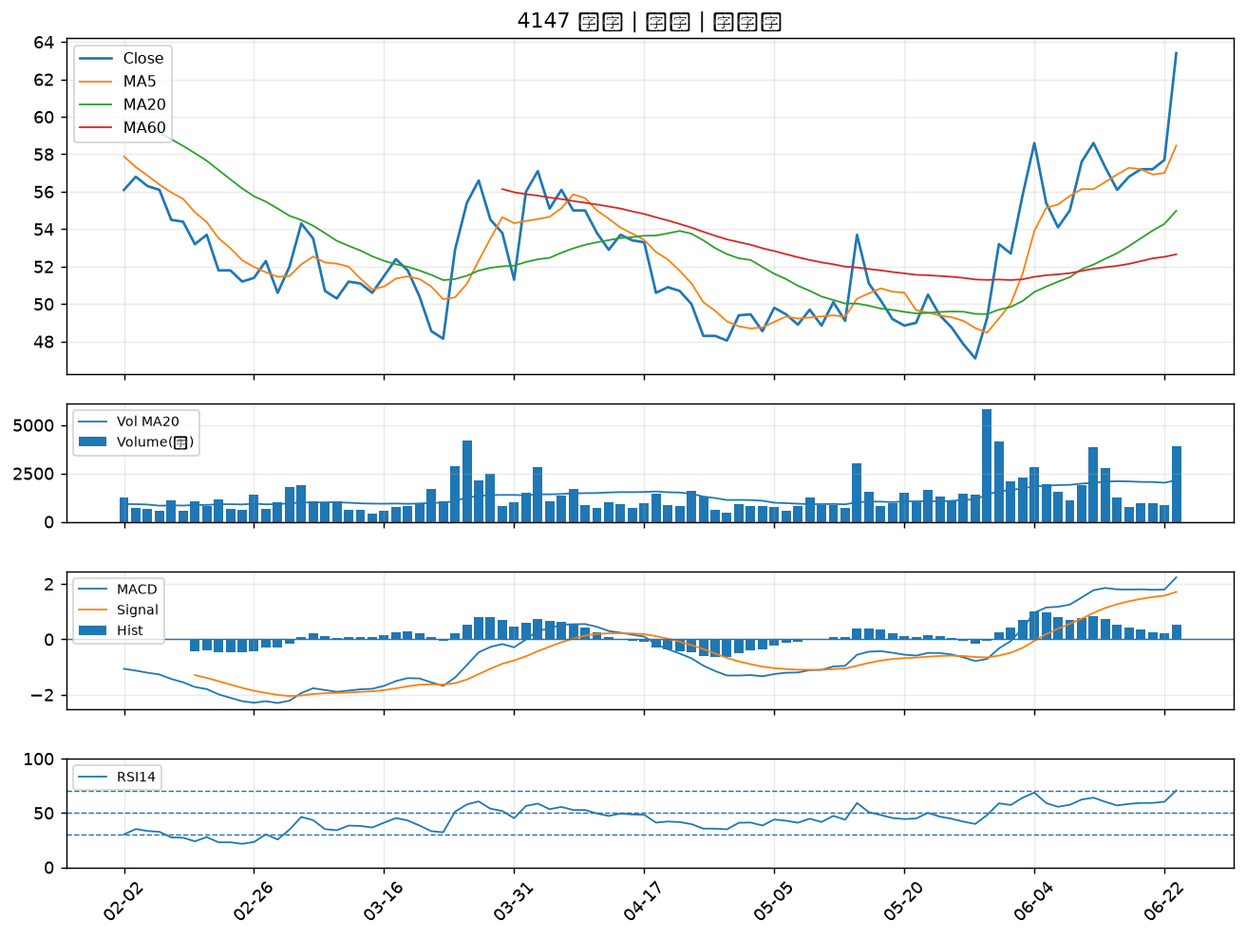

4763 材料*-KY｜A級
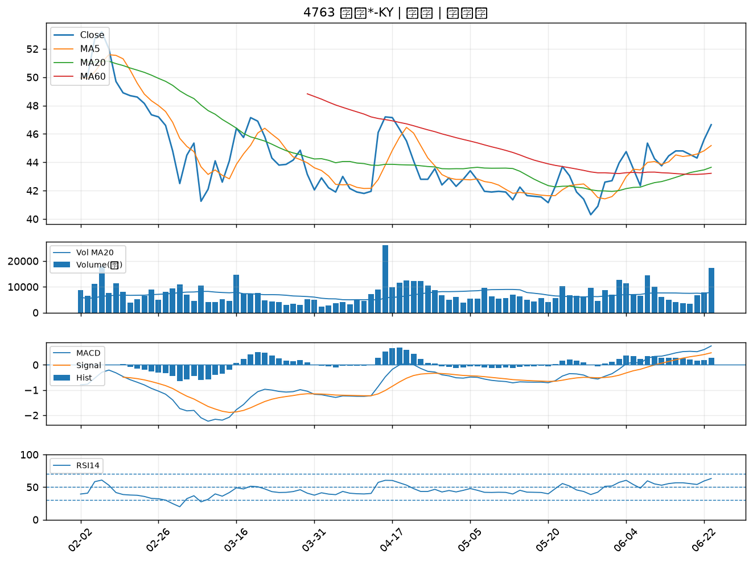

5285 界霖｜A級
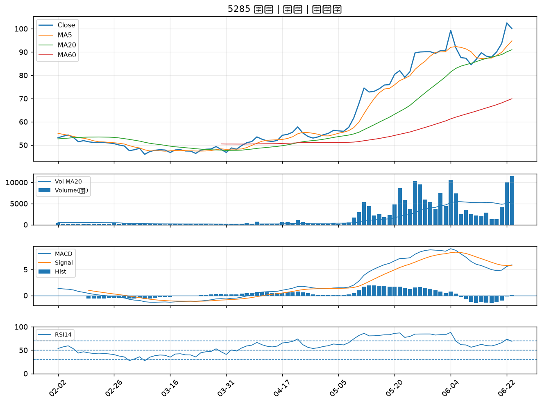

4934 太極｜A級
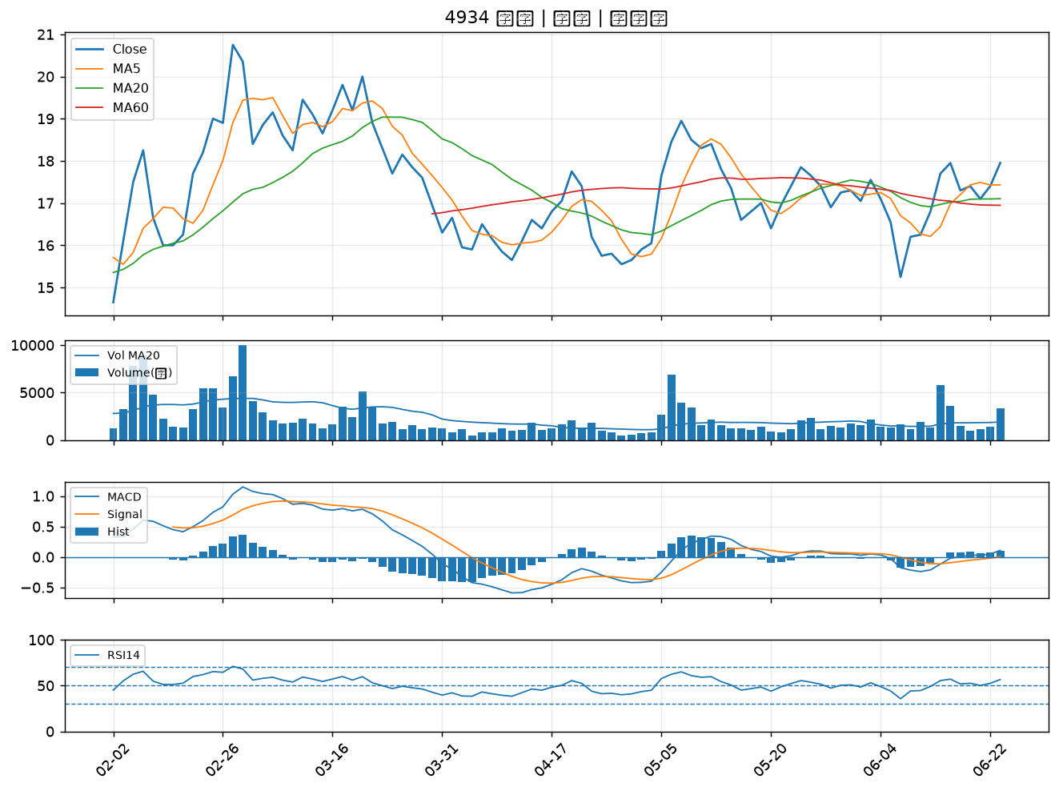

2303 聯電｜A級
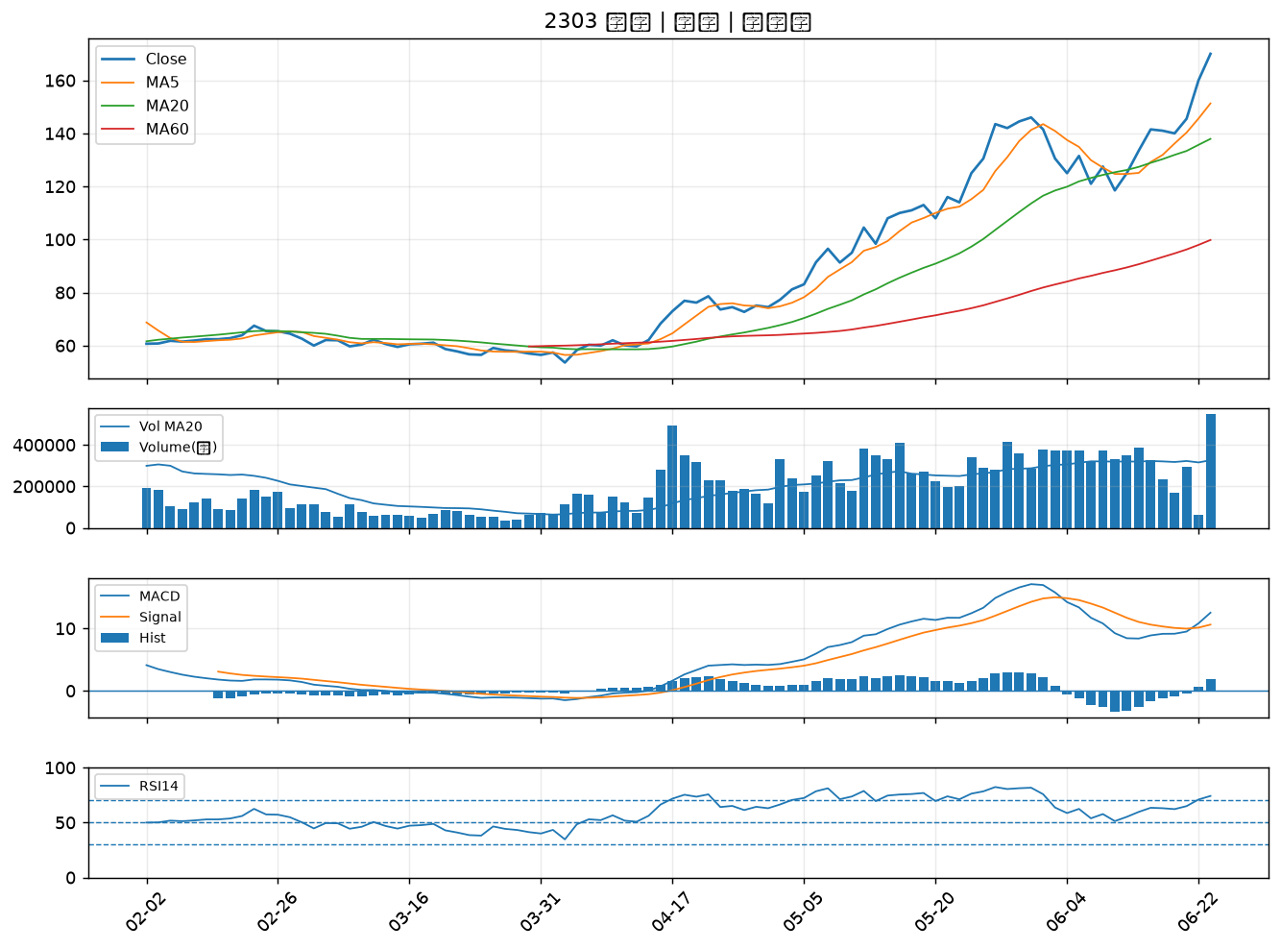

3390 旭軟｜A級
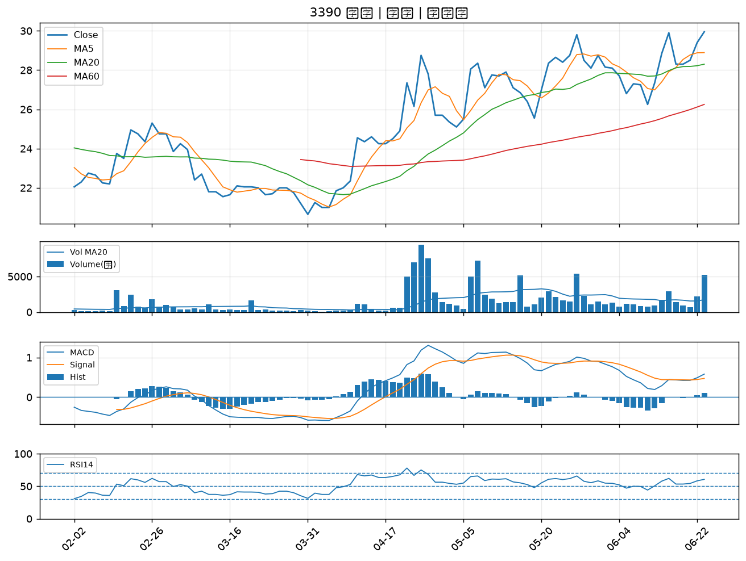

6907 雅特力-KY｜A級
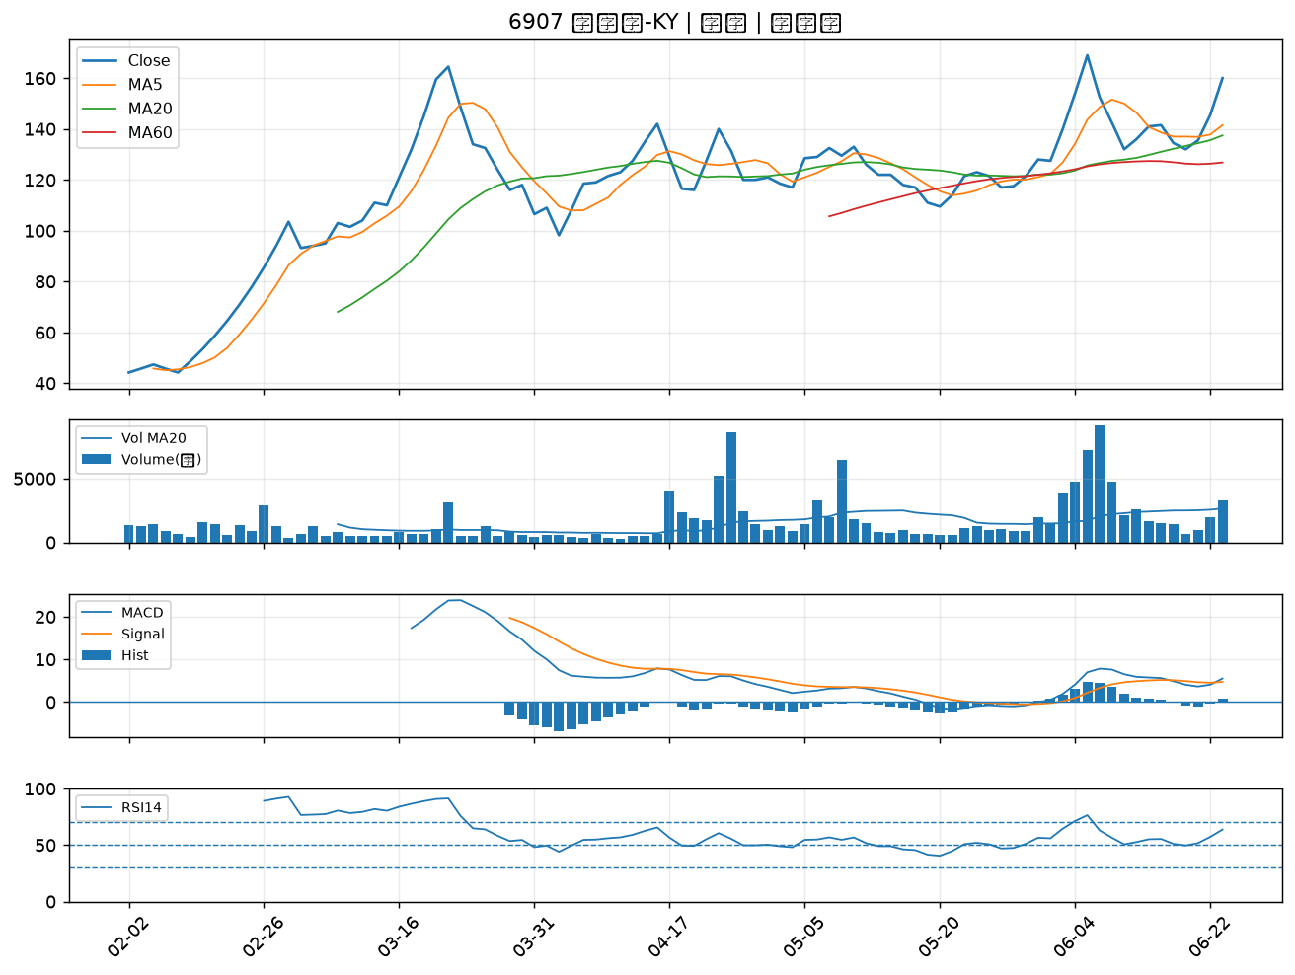

6109 亞元｜B級
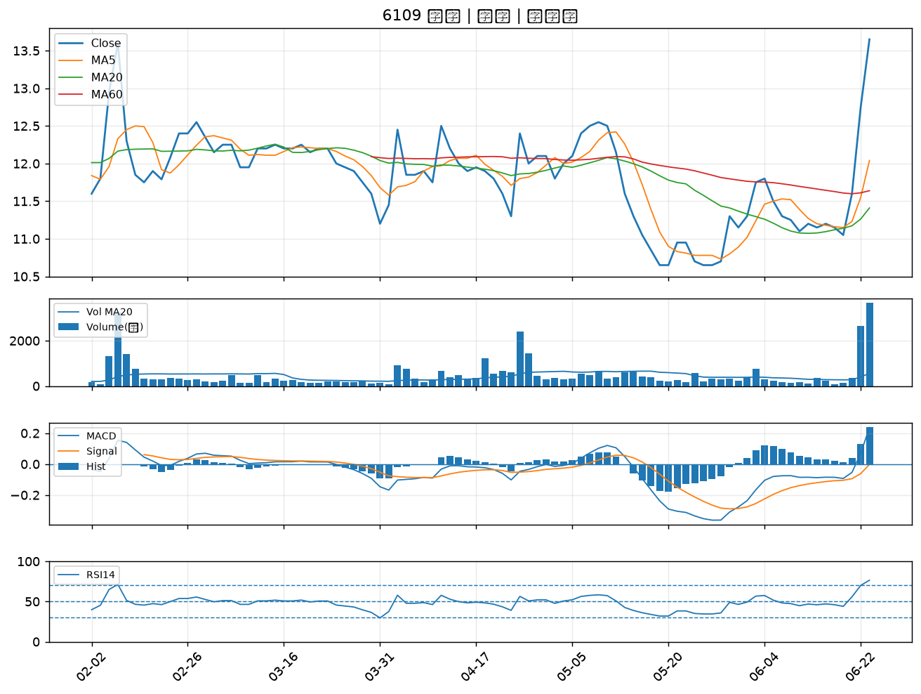

8054 安國｜B級
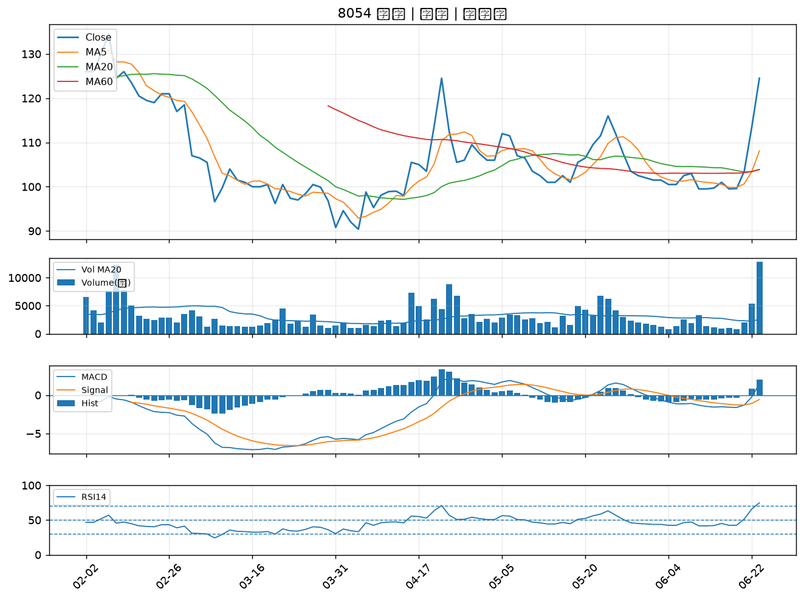

3360 尚立｜B級
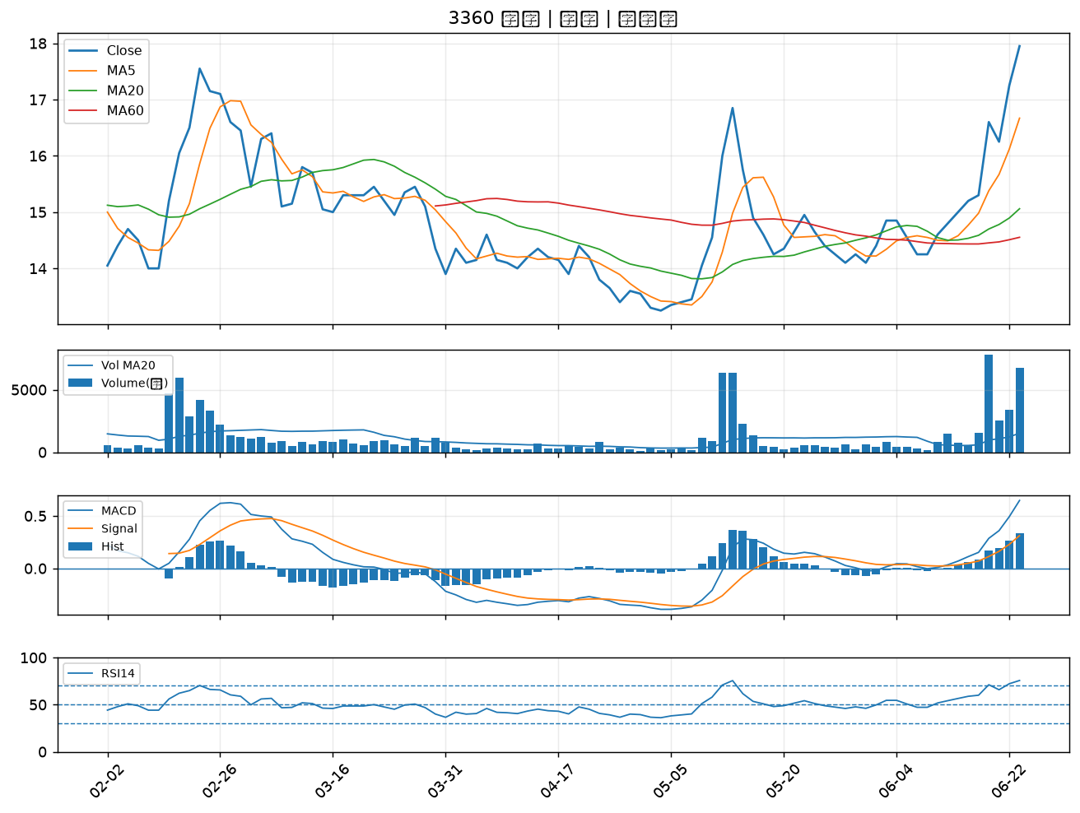

8438 昶昕｜B級
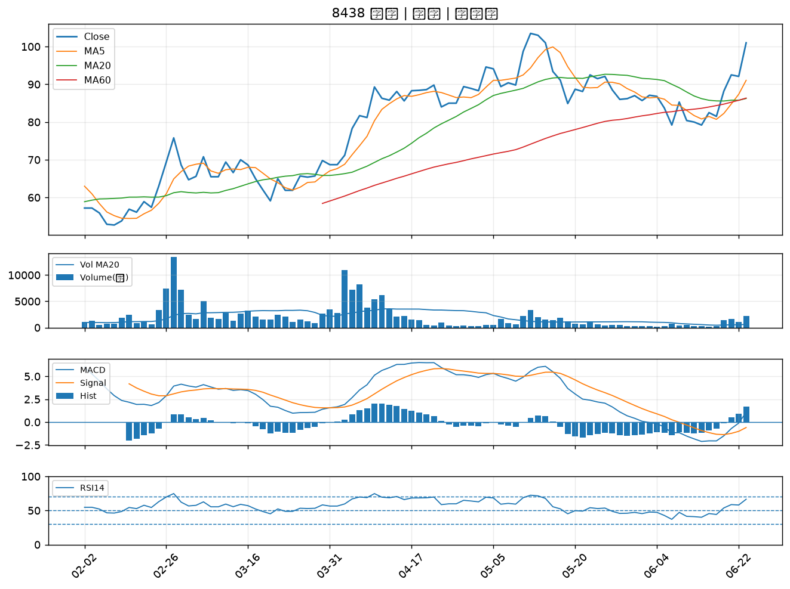

6684 安格｜B級
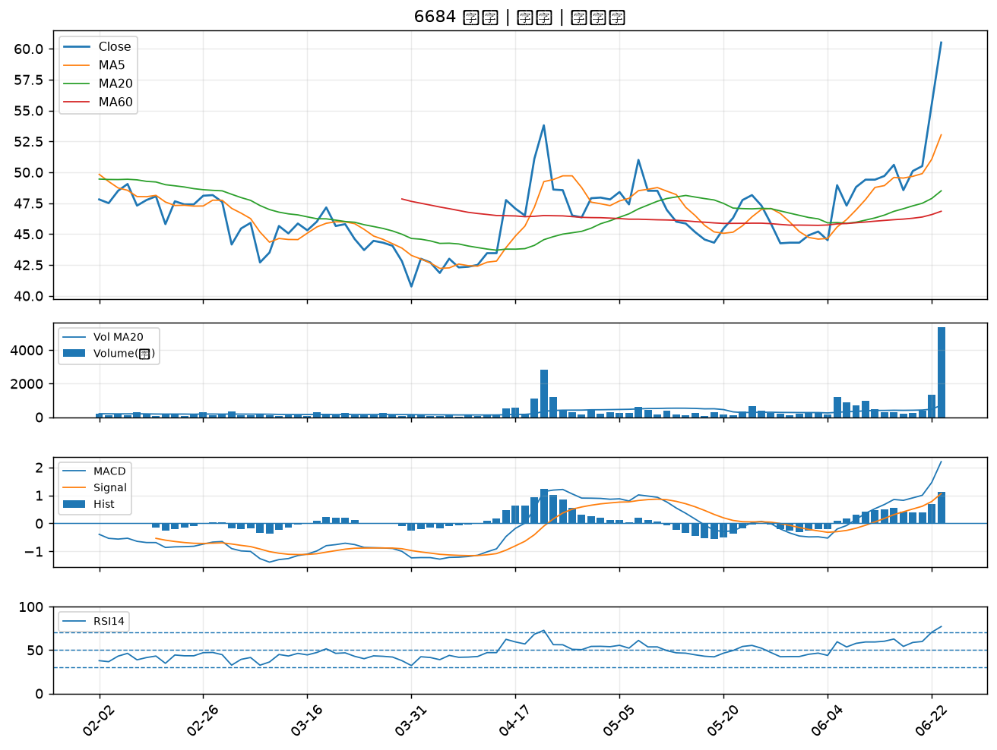

6620 漢達｜B級
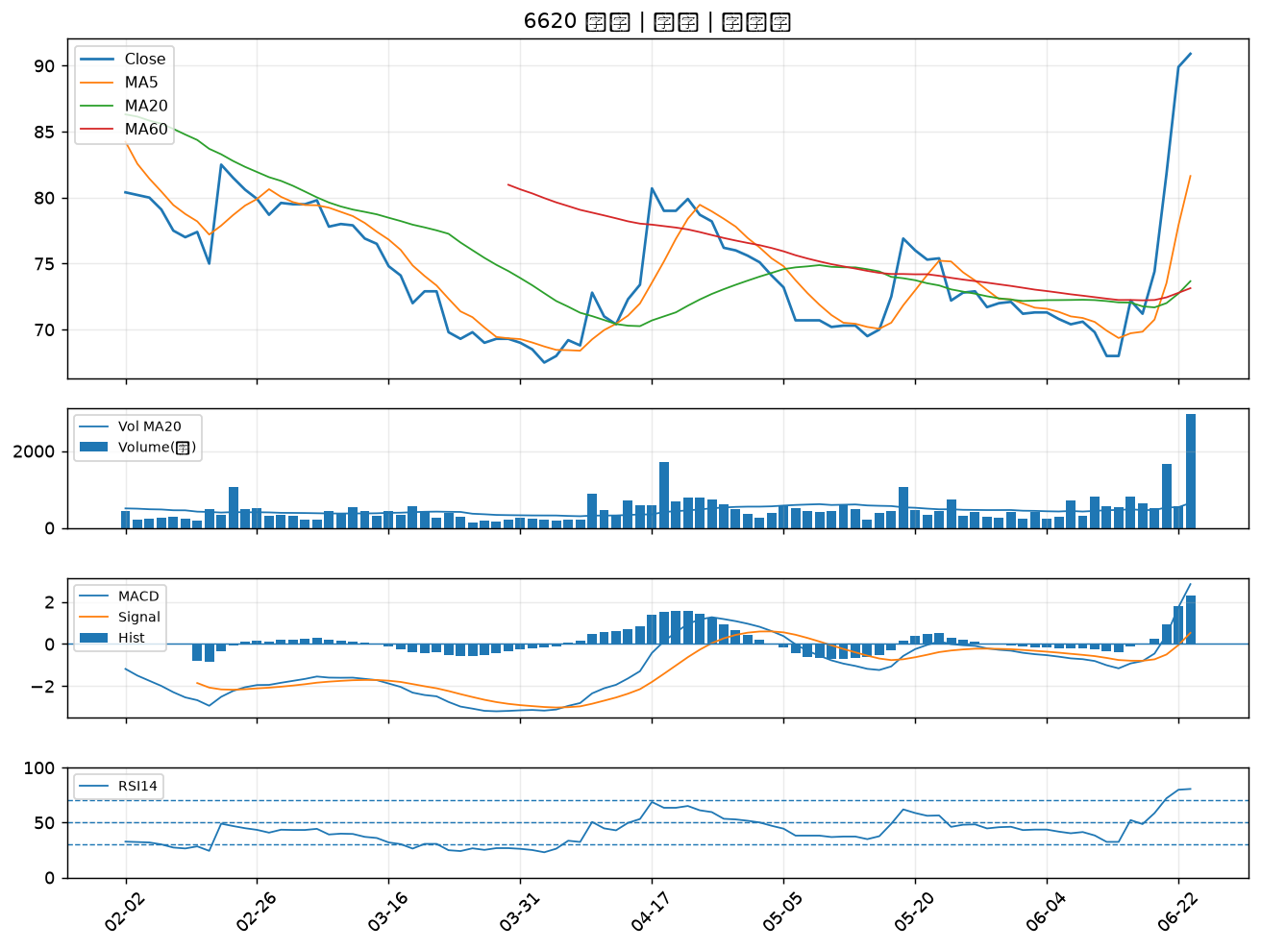

2801 彰銀｜B級
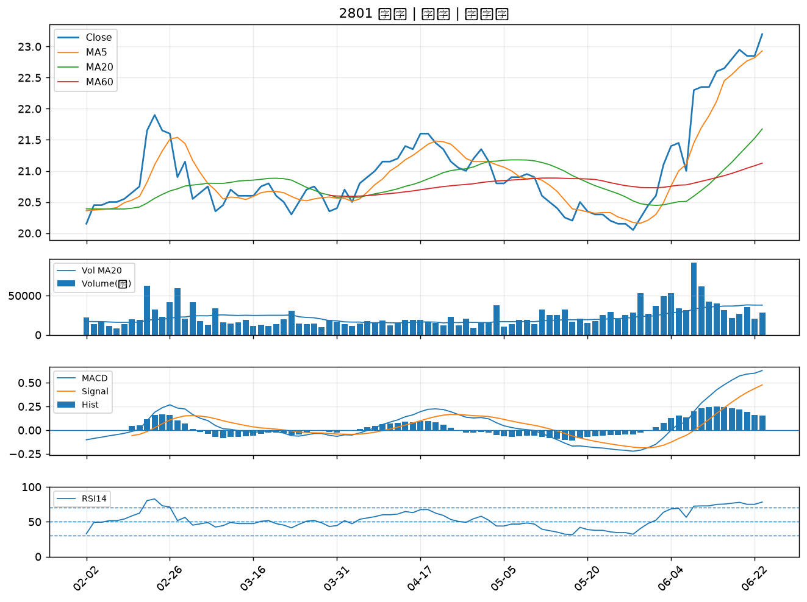

3056 富華新｜B級
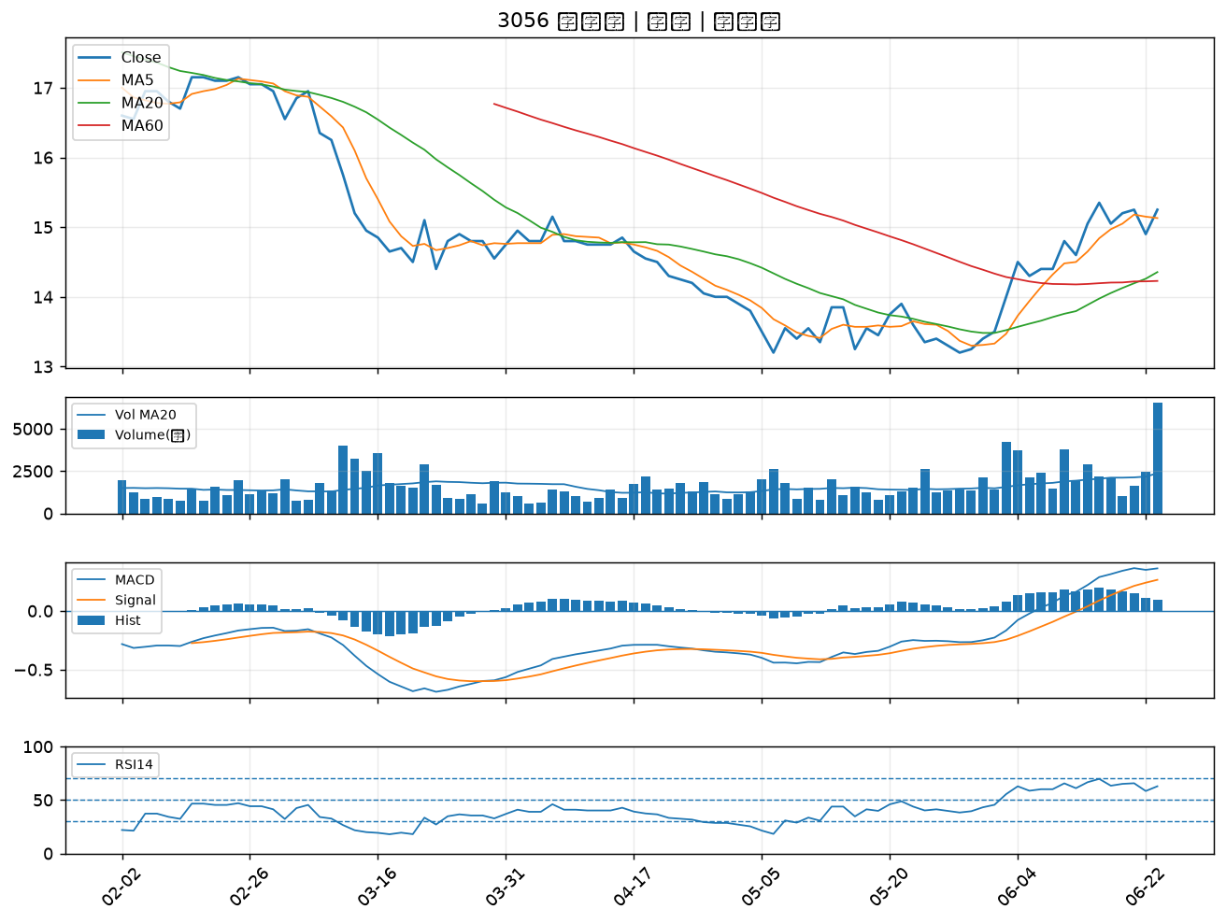

6472 保瑞｜B級
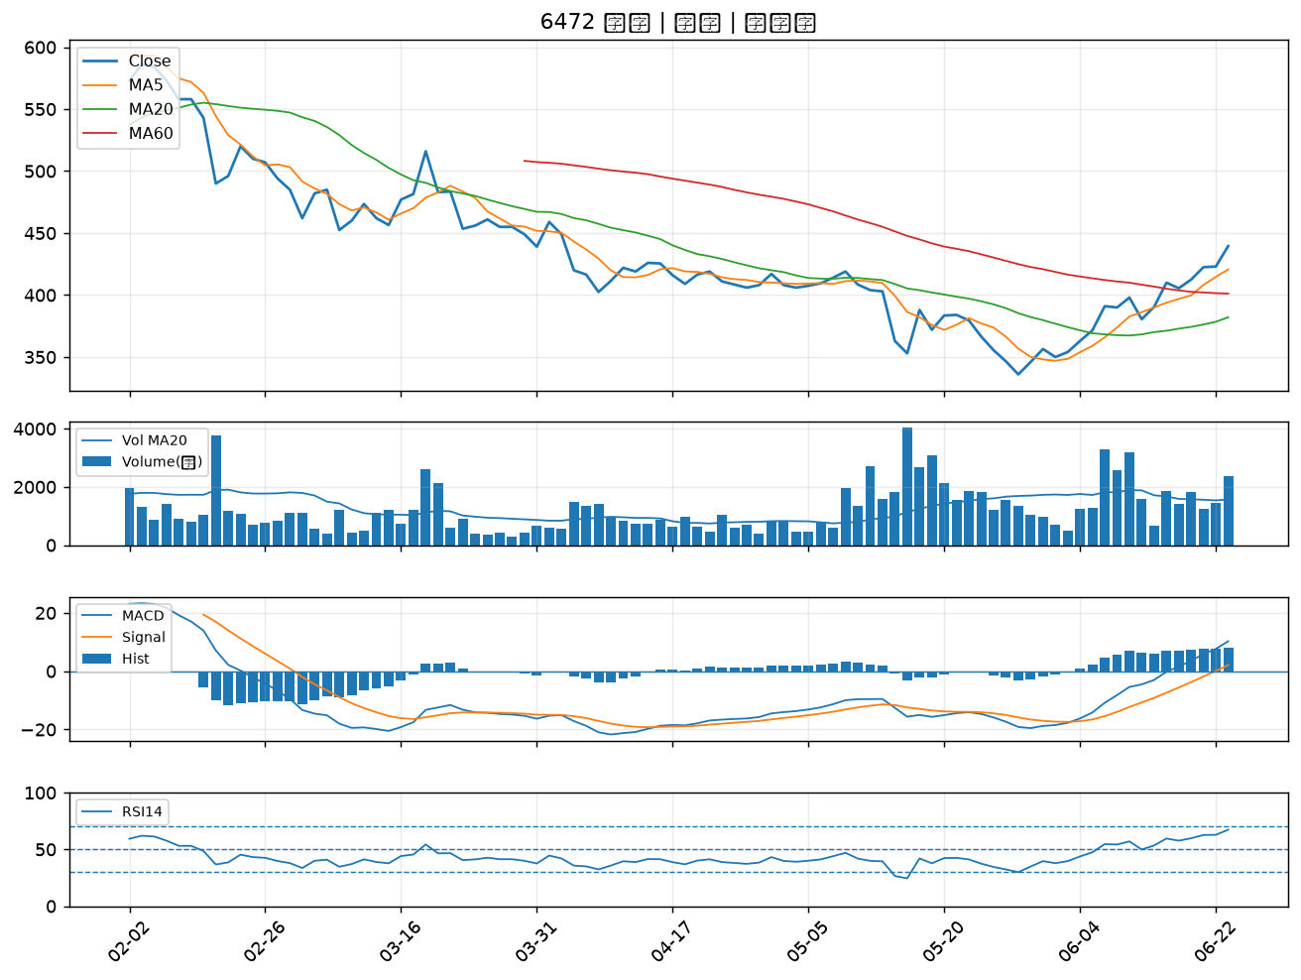

3041 揚智｜B級
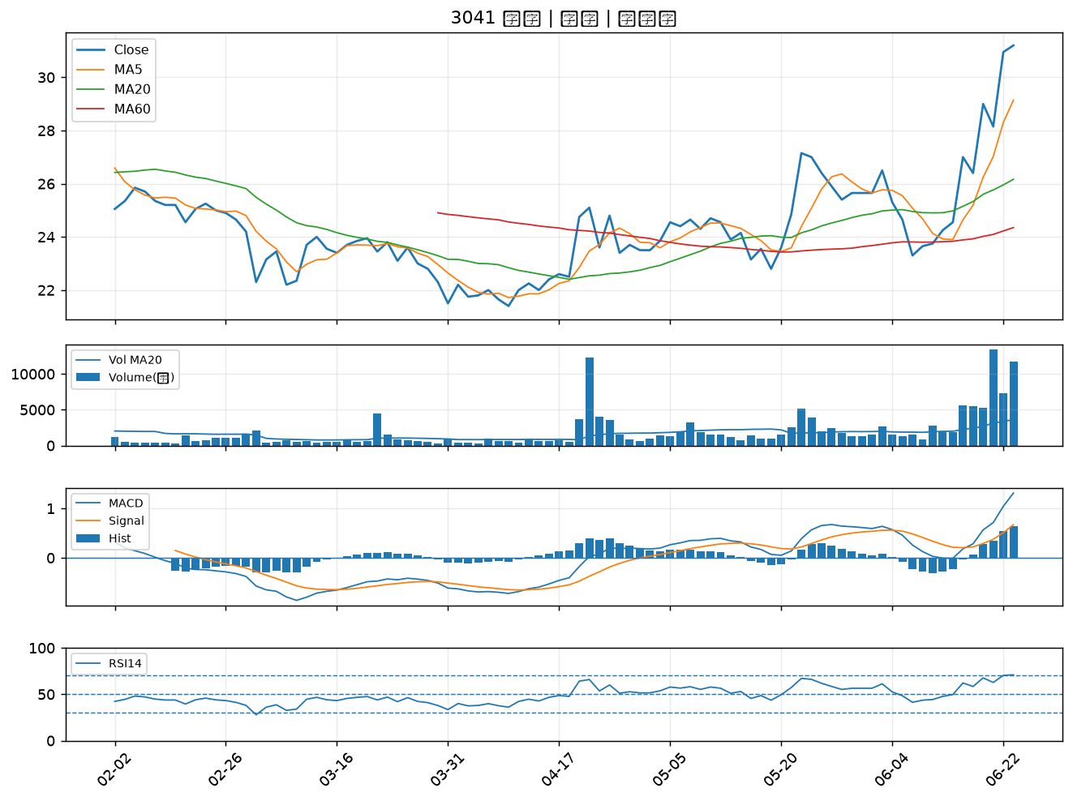

6270 倍微｜B級
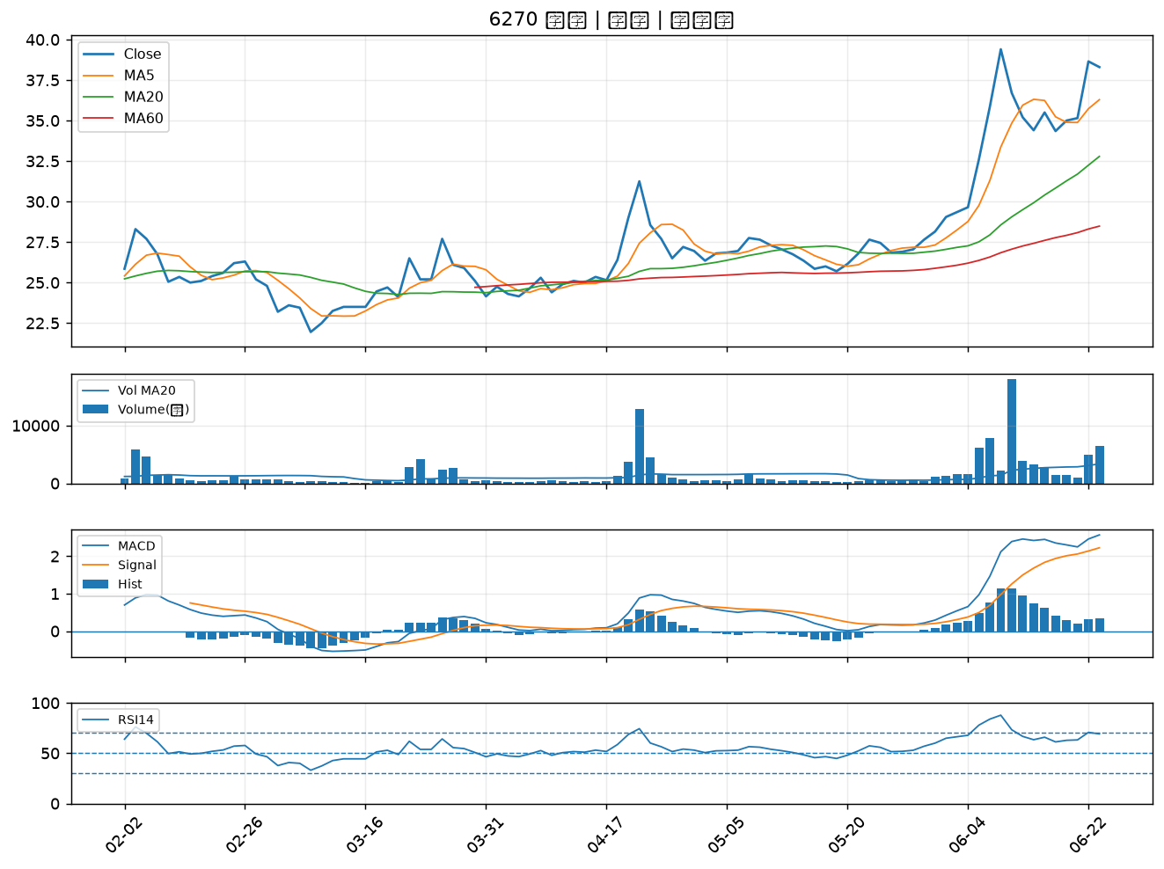

3652 精聯｜B級
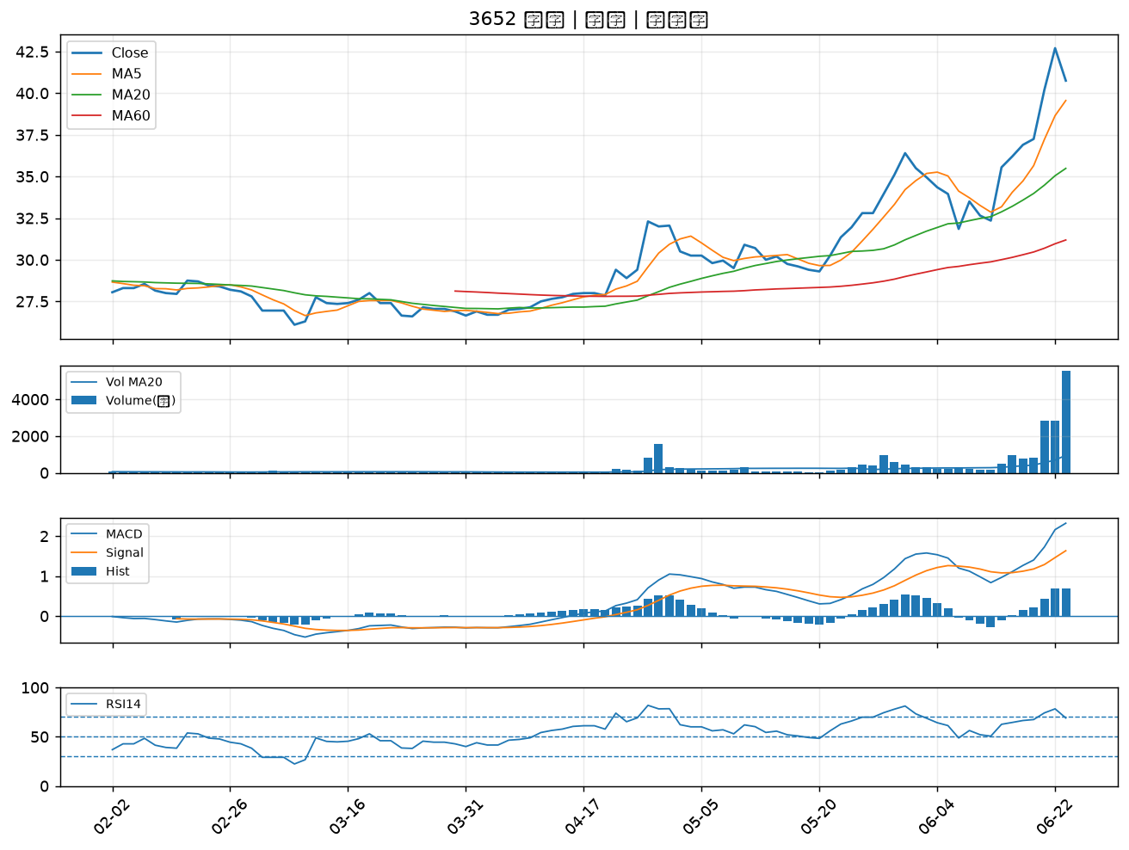

6164 華興｜B級
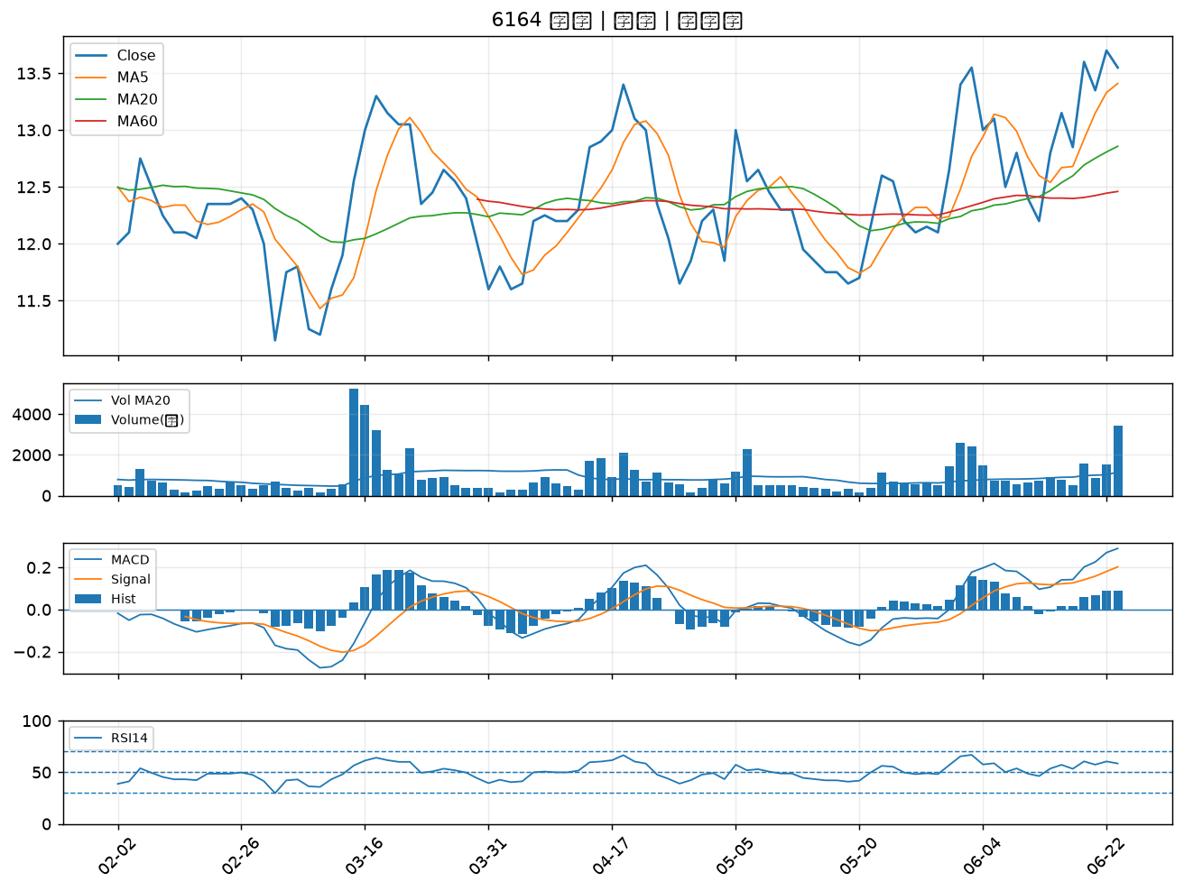

2221 大甲｜B級
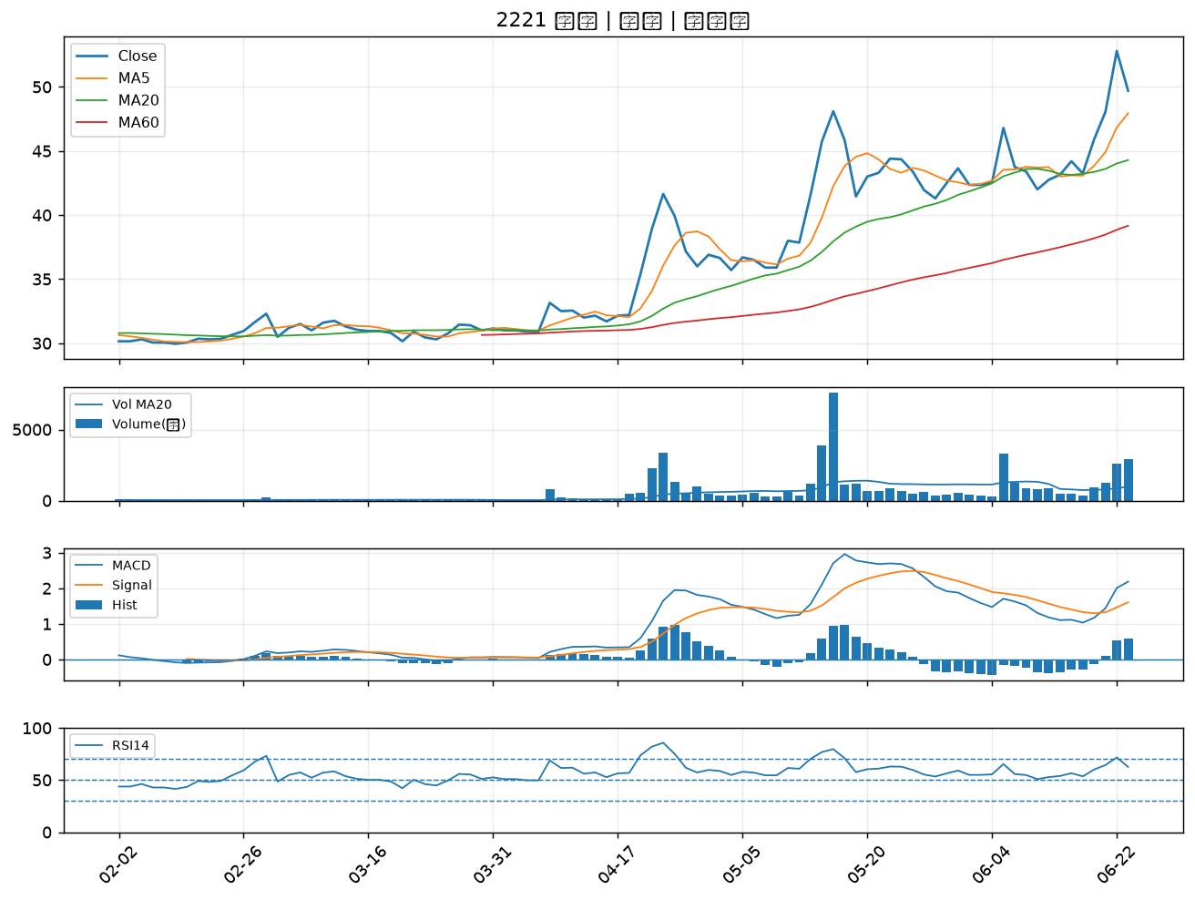

1409 新纖｜B級
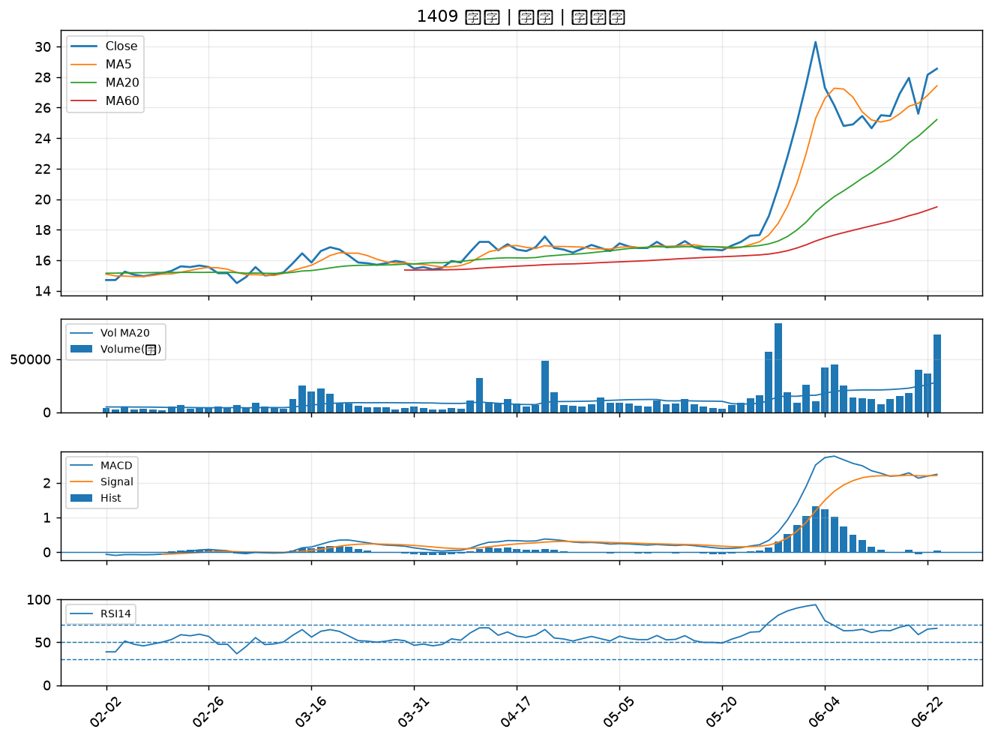

2476 鉅祥｜B級
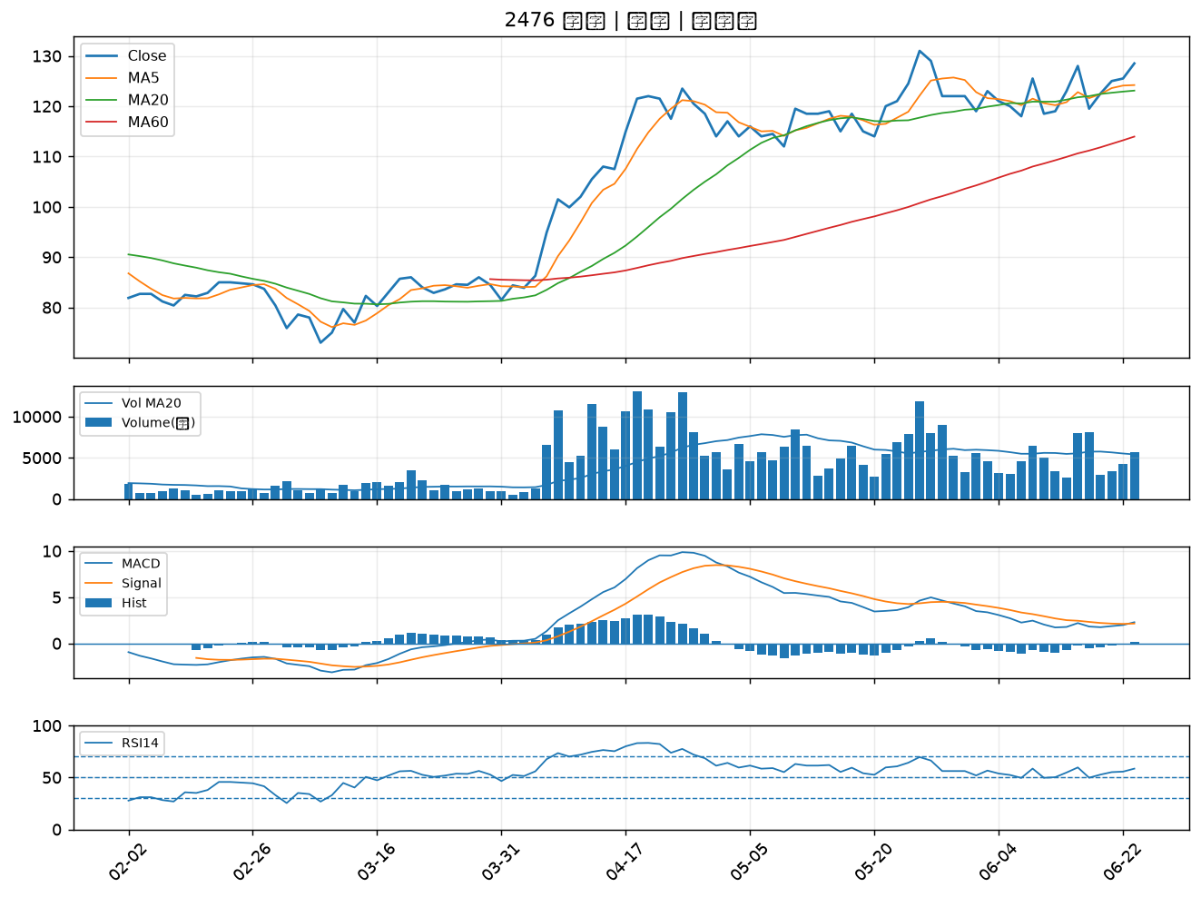

2340 台亞｜B級
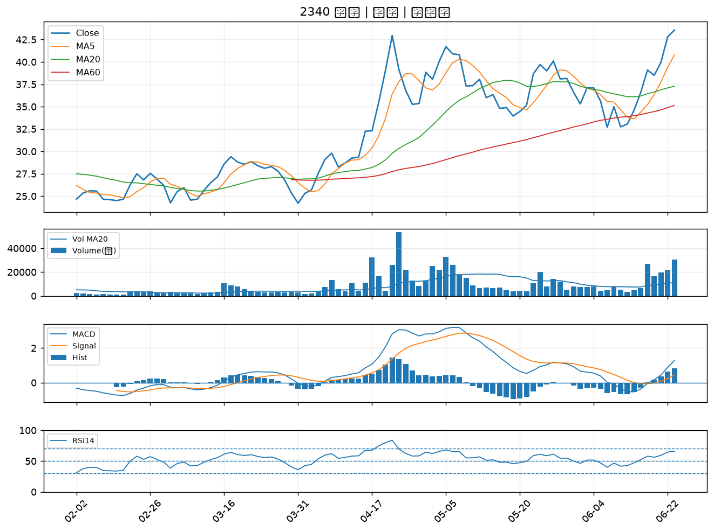

8926 台汽電｜B級

